3._Livestock
Министерство на земеделието и храните Ministry of Agriculture and Food |  | Съфинансирано от Европейския съюз Co-financed by the EU

Интегрирана статистика за земеделските стопанства в България през 2023 година
Integrated farm statistics in Bulgaria 2023

(IFS2023)

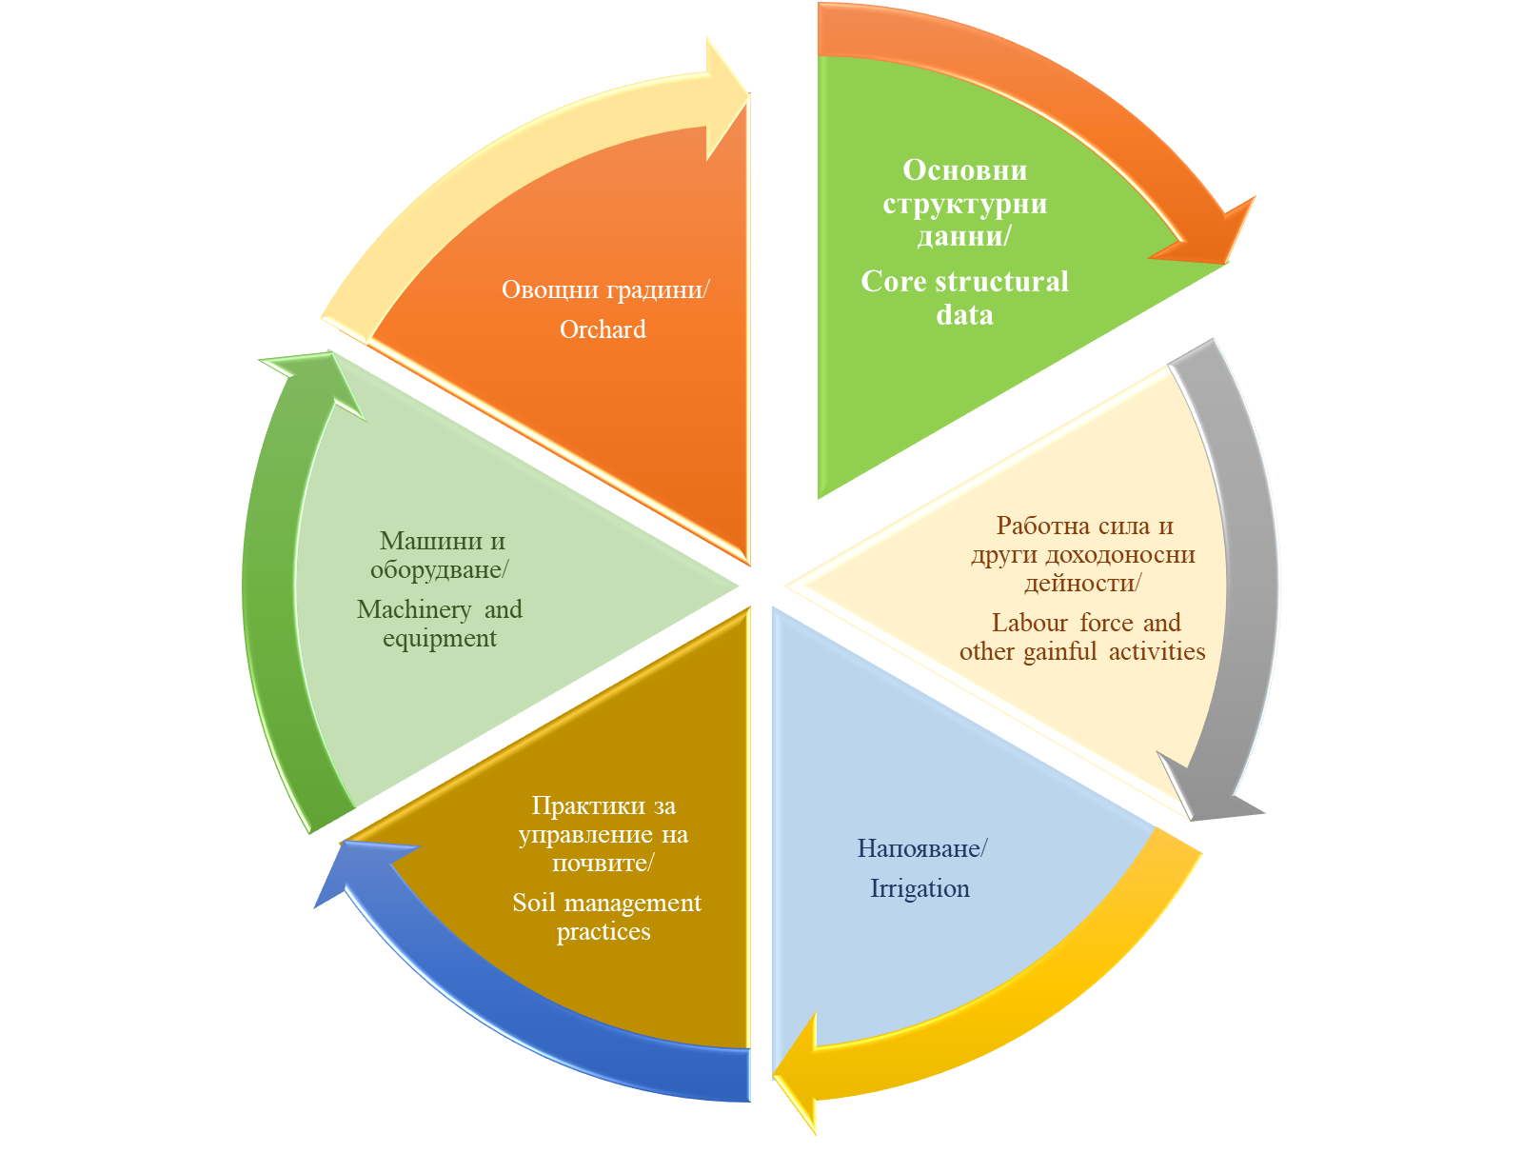

3 | Животновъдство
 | Livestock breeding

Table_3.4.1.
Таблица 3.4. Разпределение на стопанствата по видове и категории животни по статистически райони 1), 2), 3), 4) Table 3.4. Livestock breeding holdings by species and categories of livestock by statistical regions 1), 2), 3), 4)
 |  |  |  |  |  |  |  |  |  |  |  |  |  |  | (Брой)
 |  |  |  |  |  |  |  |  |  |  |  |  |  |  | (Number)
Статистически райони | Говеда и биволи Bovine animals |  | Говеда Cattle |  | Млечни крави Dairy cows |  | Други крави Other cows |  | Говеда над 2 години Cattle 2 years and over |  | Говеда от 1 до 2 години Cattle 1 but less than 2 years old |  | Телета под 1 година Calves under 1 year old |  | Statistical regions
 | Стопанства Holdings | Животни Heads | Стопанства Holdings | Животни Heads | Стопанства Holdings | Животни Heads | Стопанства Holdings | Животни Heads | Стопанства Holdings | Животни Heads | Стопанства Holdings | Животни Heads | Стопанства Holdings | Животни Heads
БЪЛГАРИЯ | 14,879 | 573,261 | 14,690 | 553,232 | 7,709 | 191,593 | 7,298 | 161,340 | 4,272 | 26,211 | 7,745 | 78,858 | 9,154 | 95,229 | BULGARIA
Северозападен | 1,594 | 64,751 | 1,484 | 58,540 | 944 | 26,642 | 630 | 11,185 | 541 | 2,540 | 886 | 8,289 | 896 | 9,884 | Severozapaden
Северен централен | 1,311 | 64,736 | 1,298 | 62,954 | 929 | 30,112 | 329 | 6,363 | 334 | 2,743 | 769 | 10,525 | 820 | 13,211 | Severen tsentralen
Североизточен | 1,356 | 67,160 | 1,346 | 65,661 | 879 | 28,629 | 453 | 8,284 | 318 | 3,150 | 874 | 11,316 | 912 | 14,281 | Severoiztochen
Югоизточен | 1,912 | 110,954 | 1,890 | 106,245 | 900 | 37,539 | 964 | 31,456 | 790 | 5,904 | 1,107 | 15,698 | 1,057 | 15,647 | Yugoiztochen
Югозападен | 3,171 | 86,932 | 3,160 | 85,581 | 1,639 | 17,483 | 1,645 | 39,846 | 968 | 4,532 | 1,402 | 10,140 | 1,935 | 13,580 | Yugozapaden
Южен централен | 5,534 | 178,729 | 5,512 | 174,251 | 2,418 | 51,187 | 3,277 | 64,207 | 1,320 | 7,342 | 2,707 | 22,889 | 3,535 | 28,626 | Yuzhen tsentralen
1) С изключение на пчелите, които са в брой пчелни семейства
1) The bees recorded in number of bee colonies excl.
2) Данните се отнасят за стопанства, които отговарят на изискванията за праг в съответствие с Приложение II на Регламент (ЕС) 2018/1091.
2) The data refers to holdings above the threshold in accordance with Annex II of Regulation (EU) 2018/1091.
3) Разпределението е по местоположението на земеделските стопанства.
3) The distribution is based on the holding's location.
4) Данните са представени като цяло число, поради което сборът им не отговаря на физическите суми.
4) Data is presented as a integer, so their sums do not correspond to physical totals.
Таблица 3.4. Разпределение на стопанствата по видове и категории животни по статистически райони 1), 2), 3), 4) Table 3.4. Livestock breeding holdings by species and categories of livestock by statistical regions 1), 2), 3), 4)
Продължение |  |  |  |  |  |  |  |  |  |  |  |  |  |  | (Брой)
Continued |  |  |  |  |  |  |  |  |  |  |  |  |  |  | (Number)
Статистически райони | Биволи Buffaloes |  | Биволици Buffalo-cows |  | Други биволи Other buffaloes |  | Еднокопитни Equidae |  | Кози Goats |  | Кози майки и млади женски кози за разплод She-goats and young female goats for breeding |  | Други кози Other goats |  | Statistical regions
 | Стопанства Holdings | Животни Heads | Стопанства Holdings | Животни Heads | Стопанства Holdings | Животни Heads | Стопанства Holdings | Животни Heads | Стопанства Holdings | Животни Heads | Стопанства Holdings | Животни Heads | Стопанства Holdings | Животни Heads
БЪЛГАРИЯ | 488 | 20,029 | 434 | 15,408 | 375 | 4,622 | 2,339 | 15,108 | 3,482 | 161,533 | 3,453 | 142,517 | 2,131 | 19,016 | BULGARIA
Северозападен | 203 | 6,211 | 184 | 4,857 | 158 | 1,353 | 405 | 2,607 | 654 | 23,180 | 654 | 19,984 | 364 | 3,195 | Severozapaden
Северен централен | 40 | 1,782 | 36 | 1,269 | 29 | 514 | 154 | 633 | 399 | 24,707 | 397 | 22,229 | 266 | 2,478 | Severen tsentralen
Североизточен | 61 | 1,499 | 50 | 924 | 50 | 575 | 145 | 645 | 312 | 17,317 | 311 | 14,977 | 206 | 2,340 | Severoiztochen
Югоизточен | 63 | 4,709 | 59 | 3,808 | 49 | 901 | 241 | 2,397 | 486 | 27,665 | 470 | 25,038 | 346 | 2,628 | Yugoiztochen
Югозападен | 46 | 1,351 | 39 | 981 | 32 | 369 | 646 | 6,249 | 961 | 36,708 | 955 | 31,068 | 544 | 5,640 | Yugozapaden
Южен централен | 74 | 4,478 | 66 | 3,568 | 57 | 910 | 749 | 2,577 | 672 | 31,957 | 668 | 29,221 | 404 | 2,735 | Yuzhen tsentralen
1) С изключение на пчелите, които са в брой пчелни семейства
1) The bees recorded in number of bee colonies excl.
2) Данните се отнасят за стопанства, които отговарят на изискванията за праг в съответствие с Приложение II на Регламент (ЕС) 2018/1091.
2) The data refers to holdings above the threshold in accordance with Annex II of Regulation (EU) 2018/1091.
3) Разпределението е по местоположението на земеделските стопанства.
3) The distribution is based on the holding's location.
4) Данните са представени като цяло число, поради което сборът им не отговаря на физическите суми.
4) Data is presented as a integer, so their sums do not correspond to physical totals.
Таблица 3.4. Разпределение на стопанствата по видове и категории животни по статистически райони 1), 2), 3), 4) Table 3.4. Livestock breeding holdings by species and categories of livestock by statistical regions 1), 2), 3), 4)
Продължение |  |  |  |  |  |  |  |  |  |  |  |  |  |  | (Брой)
Continued |  |  |  |  |  |  |  |  |  |  |  |  |  |  | (Number)
Статистически райони | Овце Sheep |  | Овце майки и млади женски овце за разплод Ewes and young female sheep for breeding |  | Други овце Other sheep |  | Свине Pigs |  | Женски свине за разплод Breeding sows |  | Прасенца под 20 кг Piglets having a live weight of under 20 kg |  | Други свине Other pigs |  | Statistical regions
 | Стопанства Holdings | Животни Heads | Стопанства Holdings | Животни Heads | Стопанства Holdings | Животни Heads | Стопанства Holdings | Животни Heads | Стопанства Holdings | Животни Heads | Стопанства Holdings | Животни Heads | Стопанства Holdings | Животни Heads
БЪЛГАРИЯ | 10,708 | 1,056,799 | 10,675 | 955,742 | 7,385 | 101,057 | 2,265 | 686,018 | 335 | 75,280 | 169 | 152,577 | 2,135 | 458,161 | BULGARIA
Северозападен | 1,388 | 138,617 | 1,373 | 123,066 | 1,037 | 15,551 | 532 | 43,689 | 42 | 4,000 | 33 | 9,840 | 508 | 29,849 | Severozapaden
...
 |  |  |  |  |  |  |  |  | Дребен рогат добитък - разпределение по статистически райони
 |  |  |  |  |  |  |  |  | (%, относителен дял спрямо общия брой за страната)
 |  |  |  |  |  |  |  |  | Small cattle - distribution by statistical regions
 |  |  |  |  |  |  |  |  | (%, relative share to the total number for the country)
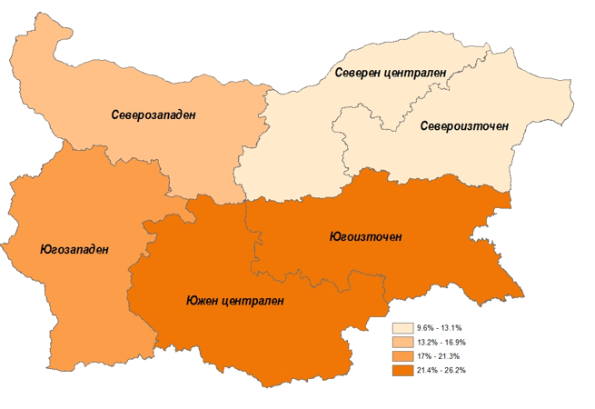

Говеда и биволи - разпределение по статистически райони
(%, относителен дял спрямо общия брой за страната)
Bovine animals - distribution by statistical regions
(%, relative share to the total number for the country)
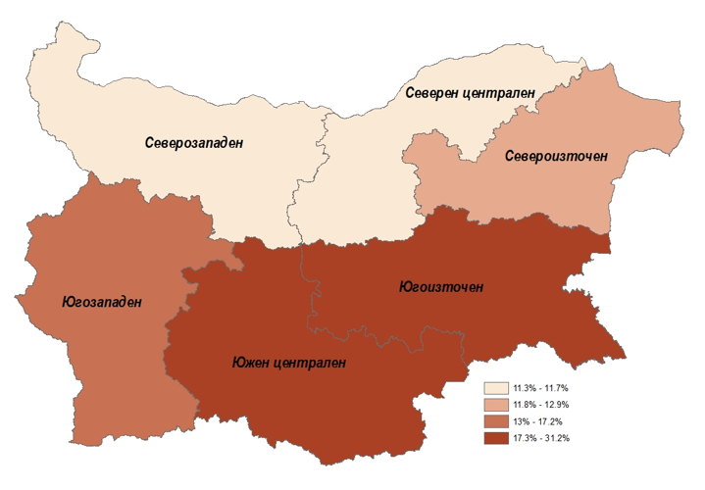

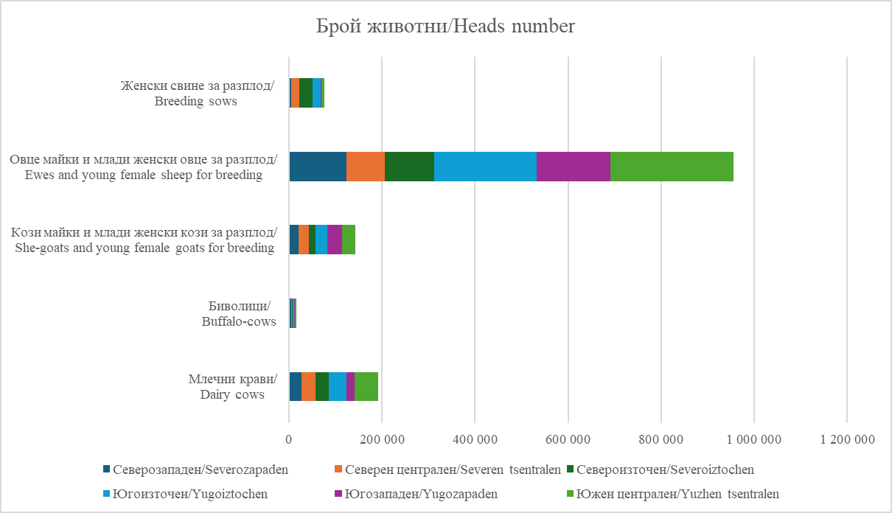

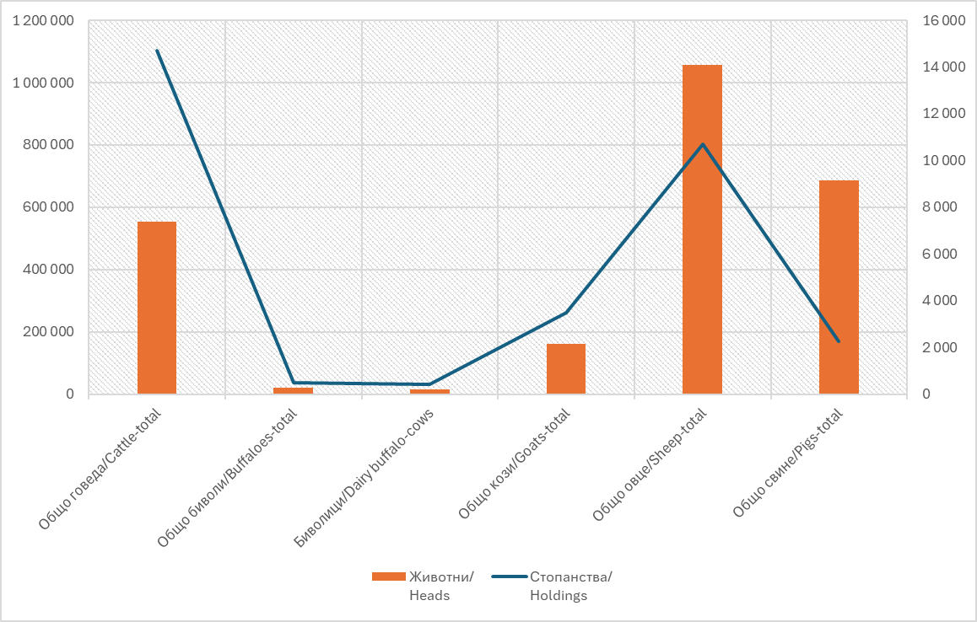
Свине - разпределение по по статистически райони
(%, относителен дял спрямо общия брой за страната)
Pigs - distribution by statistical regions
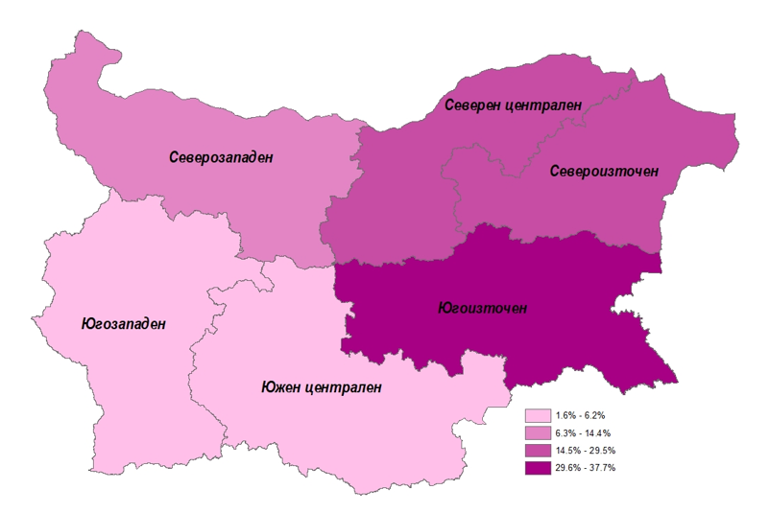
(%, relative share to the total number for the country)

Table_3.4.2
...
 |  |  |  |  |  | Птици - разпределение по статистически райони
 |  |  |  |  |  | (%, относителен дял спрямо общия брой за страната)
 |  |  |  |  | (Брой) | Poultry - distribution by statistical regions
 |  |  |  |  | (Number) | (%, relative share to the total number for the country)
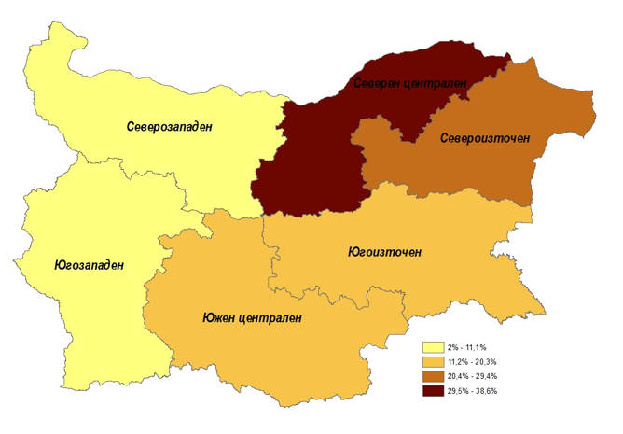
Зайкини Breeding rabbits - females |  | Други зайци Other rabbits |  | Пчелни семейства Honey bee colonies
Стопан-ства Holdings | Животни Heads | Стопан-ства Holdings | Животни Heads | Стопан-ства Holdings | Пчелни семейства Bee colonies
821 | 7,128 | 626 | 6,395 | 2,343 | 146,751
225 | 1,244 | 220 | 1,928 | 294 | 18,105
97 | 658 | 56 | 1,022 | 395 | 33,210
96 | 748 | 38 | 402 | 400 | 32,996
79 | 790 | 60 | 1,066 | 413 | 28,879
98 | 1,241 | 66 | 682 | 242 | 7,438
226 | 2,447 | 186 | 1,294 | 598 | 26,123
...

Table_3.8.
Таблица 3.8. Разпределение на животинските единици по статистически райони 1), 2), 3) Table 3.8. Livestock units by statistical regions 1), 2), 3)
 |  |  |  |  |  |  |  | (Брой) (Number)
Статистически райони | Общо животински единици Livestock units - total | Животински единици на едър рогат добитък Livestock units - Bovines | Животински единици на овце Livestock units - Sheep | Животински единици на кози Livestock units - Goats | Животински единици на свине Livestock units - Pigs | Животински единици на птици Livestock units - Poultry | Животински единици на други Livestock units - Other | Statistical regions
БЪЛГАРИЯ | 950,171 | 455,410 | 105,680 | 16,153 | 179,208 | 181,492 | 12,229 | BULGARIA
Северозападен | 100,750 | 53,315 | 13,862 | 2,318 | 11,220 | 17,925 | 2,111 | Severozapaden
Северен централен | 171,745 | 51,788 | 9,279 | 2,471 | 44,378 | 63,310 | 520 | Severen tsentralen
Североизточен | 151,865 | 52,818 | 12,099 | 1,732 | 42,404 | 42,280 | 531 | Severoiztochen
Югоизточен | 213,783 | 89,700 | 24,016 | 2,767 | 67,252 | 28,115 | 1,933 | Yugoiztochen
Югозападен | 100,991 | 67,231 | 17,694 | 3,671 | 2,962 | 4,410 | 5,024 | Yugozapaden
Южен централен | 211,037 | 140,557 | 28,731 | 3,196 | 10,992 | 25,451 | 2,111 | Yuzhen tsentralen
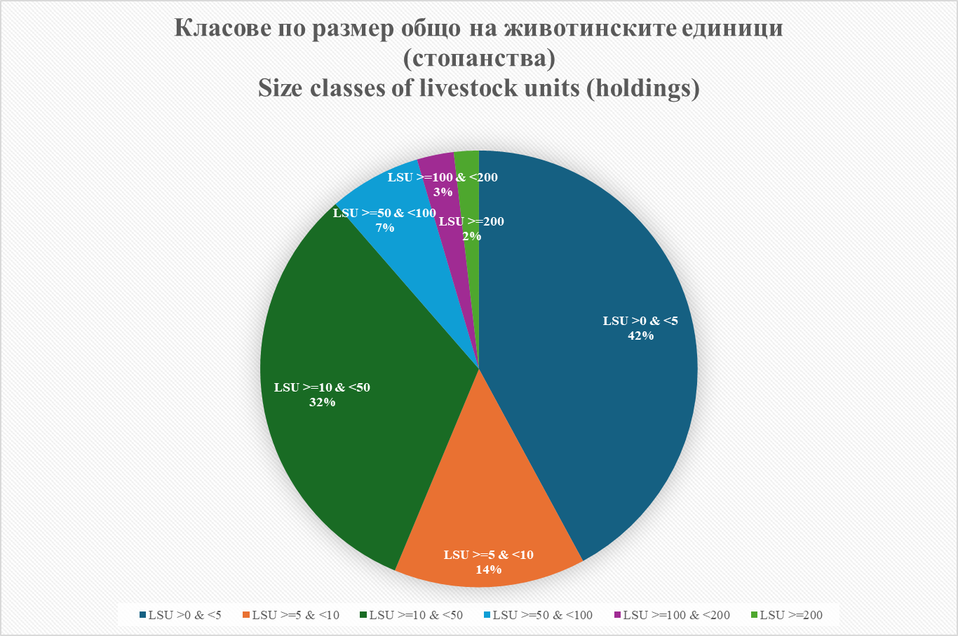
1) Данните се отнасят за стопанства, които отговарят на изискванията за праг в съответствие с Приложение II на Регламент (ЕС) 2018/1091.
1) The data refers to holdings above the threshold in accordance with Annex II of Regulation (EU) 2018/1091.
2) Разпределението е по местоположението на земеделските стопанства.
2) The distribution is based on the holding's location.
3) Данните са представени като цяло число, поради което сборът им не отговаря на физическите суми.
3) Data is presented as a integer, so their sums do not correspond to physical totals.

Разпределение на животинските единици по видове и статистически райони
Livestock units by species and statistical regions

